PORTADA


GOBERNACIÓN DEL TOLIMA
SECRETARÍA DE EDUCACIÓN Y CULTURA DEL TOLIMA
DIRECCIÓN CALIDAD EDUCATIVA - AREA EVALUACIÓN

 | Elaborado: María del Carmen Ramírez C. Profesional Universitaria

 | Apoyo Técnico : Yenny M. Sánchez Jimenez Reviso y Aprobó: Edwin Florez Perdomo - Profesional Especializado Gloria Isabel Preciado - Directora Calidad Educativa.

INDICE
|
GOBERNACIÓN DEL TOLIMA
SECRETARÍA DE EDUCACIÓN Y CULTURA DEL TOLIMA
DIRECCIÓN GESTIÓN CALDIDAD EDUCATIVA
ÁREA EVALAUCIÓN

ENERO DE 2020

INFORME: AUTOEVALUACIÓN 2014 - 2019

TABLA DE CONTENIDO

ITEM | EJE TEMÁTICO | HOJA No. | VINCULO
1 | INTRODUCCIÓN | 1
 | 2. GENERALIDADES DE LA AUTOEVALAUCIÓN | 2
 | 3. SEGUIMIENTO A LA AUTOEVALACIÓN INSTITUCIONAL | 3
 | 4. RESULTADOS ÁREAS DE GESTIÓN TOLIMA | 4
 | 5. GESTIÓN DIRECTIVA | 5
 | 5. 1 COMPONENTES GESTIÓN DIRECTIVA | 6
 | 6. GESTIÓN DACADÉMICA | 7
 | 6. 1 COMPONENTES GESTIÓN ACADÉMICA | 8
 | 7. GESTIÓN ADMINISTRATIVA | 9
 | 7.1.COMPONENTES GESTIÓN ADMINISTRATIVA | 10
 | 8. GESTIÓN COMUNITARIA | 11
 | 8.1.COMPONENTES GESTIÓN COMUNITARIA | 12
 | 9. ANALISIS DE LAGUNOS ASPECTOS DEL PROCESO DE AUTOEVALUCIÓN | 13
 | 10. RELACIÓN DE INSTITUCIONES EDUCATIVAS CON ÁREAS DE GESTIÓN EN CATEGORÍA EXISTENCIA, VIGENCIA 2020. | 14
 | 11. CONSOLIDADO AUTOEVALUACIONES INSTITICIONALES POR MUNICIPIO. | 15
 | 12. CONCLUSONES | 16
 | 13. BIBLIOGRAFIA | 17

2. GENERALIDADES DE LA AUTOEV.
Gobernación del Tolima Secretaría de Educación y Cultura del Tolima Dirección Calidad Educativa - Área de Evaluación

2. GENERALIDADES DE LA AUTOEVALAUCIÓN


Teniendo en cuenta lo establecido Art. 84 de la Ley 115 de 1994, que establece que todas las Instituciones Educativas, al finalizar cada año lectivo deben realizar su proceso de autoevaluación institucional, el cual busca en las instituciones el recoger, recopilar, sistematizar, analizar y valorar toda la información relacionada con el desarrollo de sus acciones y sus resultados en cada una de las cuatro áreas de gestión. La autoevaluación permite a la institución identificar sus fortalezas y oportunidades. (Ministerio de Educación Nacional, 2008).

2.1. Pasos para Ruta de Mejoramiento Institucional.

 | Fuente: Guía 34 – MEN

2.2. Categorías de Desempeño

 | Fuente: Guía 34 – MEN

4. RESULTADOS TOLIMA
Gobernación del Tolima Secretaría de Educación y Cultura del Tolima Dirección Calidad Educativa - Área de Evaluación

4. RESULTADOS ÁREAS DE GESTIÓN TOLIMA

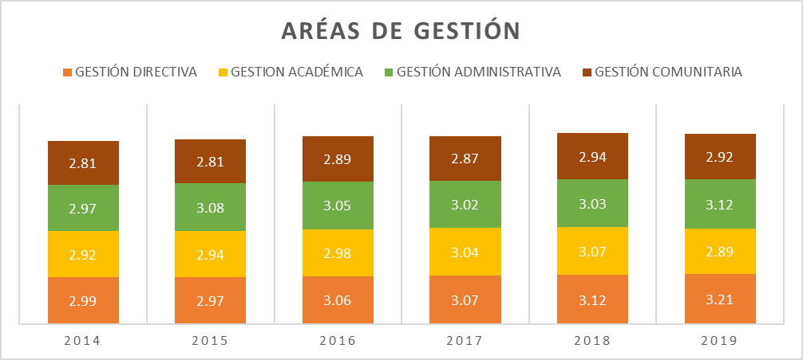 A continuación, se presenta el consolidado de la ET, con datos correspondientes a los resultados consolidados por área de gestión del años 2014 al 2019. 4.1. Consolidado Autoevalaución Institucional ET 2014 - al 2019. El comportamiento hístorico de las cuatro áres de gestión evidencia un crecimiento con tendencia al mejoramiento en su desempeño en las cuatro áreas hasta el año 2018, durante este último año las áraes académica y comunitaria presentan un retroceso importante especialmente el área académica, pasando de la categoría de Aporpiación a Pertinencia.

ÁREAS DE GESTIÓN 2014 AL 2018
 | GESTIÓN DIRECTIVA | GESTION ACADÉMICA | GESTIÓN ADMINISTRATIVA | GESTIÓN COMUNITARIA
2014 | 2.99 | 2.92 | 2.97 | 2.81
2015 | 2.97 | 2.94 | 3.08 | 2.81
2016 | 3.06 | 2.98 | 3.05 | 2.89
2017 | 3.07 | 3.04 | 3.02 | 2.87
2018 | 3.12 | 3.07 | 3.03 | 2.94
2019 | 3.2071973997 | 2.8887910519 | 3.1158115183 | 2.9235602094

5. G. DIRECTIVA
Gobernación del Tolima Secretaría de Educación y Cultura del Tolima Dirección Calidad Educativa - Área de Evaluación

5. GESTIÓN DIRECTIVA

La Gestión Directiva hace referencia principalmente en cómo está orientado el establecimiento educativo. Está integrada por los siguientes subprocesos: Direccionamiento estratégico y horizonte institucional, gestión estratégica, gobierno escolar, cultura institucional, clima escolar y Relaciones con el entorno (Ministerio de Educación Nacional, 2008). Todos los componentes que integran el área Directiva entre los años 2014 al 2019, presentan una leve disminución en su desempeño. Las relaciones con el entorno que significa aunar y coordinar esfuerzos entre el establecimiento y otros estamentos para cumplir su misión y lograr los objetivos específicos de su PEI y su plan de mejoramiento y que está compuesta por los Padres de familia, autoridades educativas, otras instituciones, sector productivo., con una reducción de 9 pp en 2018 con respecto al 2019.

GESTIÓN DIRECTIVA
 | 2015 | 2016 | 2017 | 2018 | 2019
GESTIÓN DIRECTIVA | 2.97 | 3.06 | 3.07 | 3.12 | 3.2071973997
DIRECCIONAMIENTO ESTRATÉGICO Y HORIZONTE INSTITUCIONAL | 2.94 | 3.01 | 3.09 | 3.17 | 3.1910558464
GESTIÓN ESTRATÉGICA | 3 | 3.1 | 3.13 | 3.1 | 3.2410605211
GOBIERNO ESCOLAR | 3.01 | 3.1 | 3.07 | 3.13 | 3.1600930774
CULTURA INSTITUCIONAL | 2.93 | 3.07 | 3.05 | 3.05 | 3.2141361257
CLIMA ESCOLAR | 2.96 | 3.04 | 3.03 | 3.1 | 3.2638912235
RELACIONES CON EL ENTORNO | 2.96 | 3.02 | 3.03 | 3.11 | 3.1497368421

GESTIÓN DIRECTIVA. 2019
GESTIÓN DIRECTIVA | 3.2071973997
DIRECCIONAMIENTO ESTRATÉGICO Y HORIZONTE INSTITUCIONAL | 3.1910558464
GESTIÓN ESTRATÉGICA | 3.2410605211
GOBIERNO ESCOLAR | 3.1600930774
CULTURA INSTITUCIONAL | 3.2141361257
CLIMA ESCOLAR | 3.2638912235
RELACIONES CON EL ENTORNO | 3.1497368421

6. G.D. COMPONENTES
Gobernación del Tolima Secretaría de Educación y Cultura del Tolima Dirección Calidad Educativa - Área de Evaluación

5. 1 COMPONENTES GESTIÓN DIRECTIVA

5.1.1. Direccionamiento Estratégico y Horizonte Institucional Este proceso es el que hace referencia a establecer los lineamientos que orientan la acción institucional en todos y cada uno de sus ámbitos de trabajo. Se observa que durante los tres últimos años ha presentado avances significativos en el desempeño de sus componentes
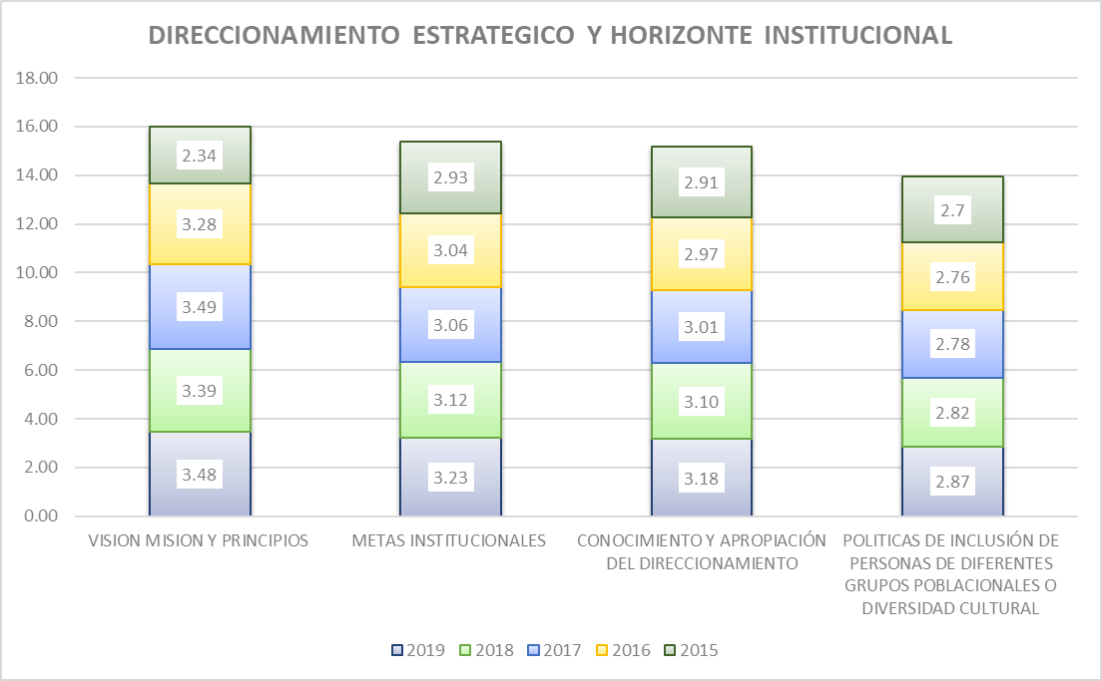

Fuente: Consolidado Autoevaluación Institucional 2019.
Todos los componentes presenta avances importantes durante los cinco años de comparación. El proceso correspondiente a las políticas de inclusión de personas de diferentes grupos poblacionales o diversidad cultural, se encuentra en la categoría de desempeño Pertinencia, que hace referencia a que hay principios de planeación y articulación de los esfuerzos y acciones del establecimiento para cumplir sus metas y objetivos. Lo que indica que hay instituciones educativas que tiene una estrategia articulada para promover inclusión de personas de diferentes grupos poblacionales o diversidad cultural, que es conocida por todos los estamentos de la comunidad educativa para direccionar las acciones en este sentido.

5.1.2. Gestión Estratégica : La Gestión Estratégica, hace referencia a tener las herramientas esenciales para liderar, articular y coordinar todas las acciones institucionales.

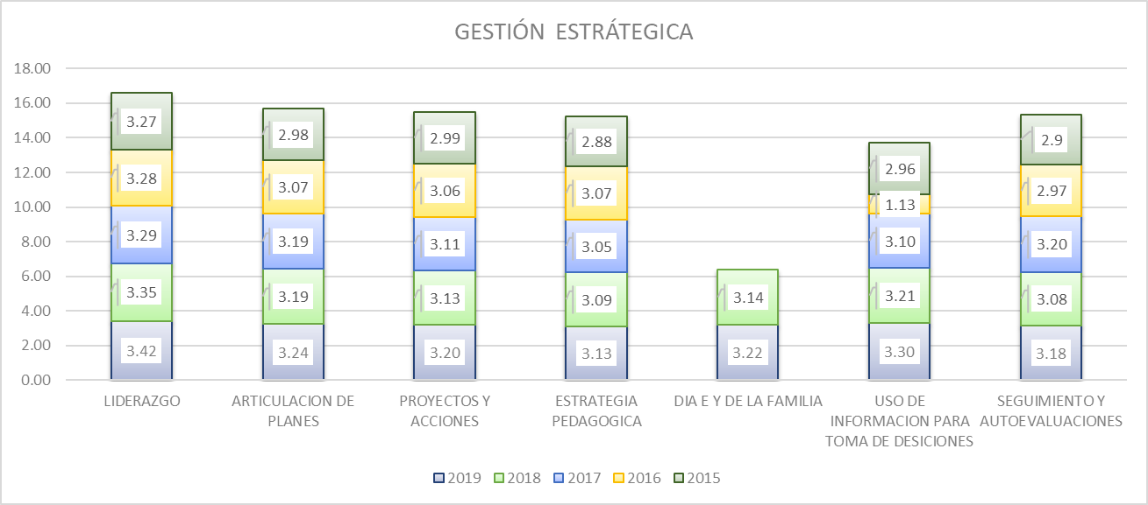

Fuente: Consolidado autoevaluación institucional 2019.
Todos los componentes se encuentran en la categoría de Apropiación, que significa Las acciones realizadas por el establecimiento tienen un mayor grado de articulación y son conocidas por la comunidad educativa; sin embargo, todavía no se realiza un proceso sistemático de evaluación y mejoramiento

5.1.3 Gobierno Escolar: Este proceso indica la necesidad de favorecer la participación y la toma de decisiones en la institución a través de diversas instancias y dentro de sus competencias y ámbitos de acción, y está integrado por el consejo directivo, académico, estudiantil y de padres de familia, comisión de evaluación y promoción, comité de convivencia, personero estudiantil, y asamblea de padres de familia

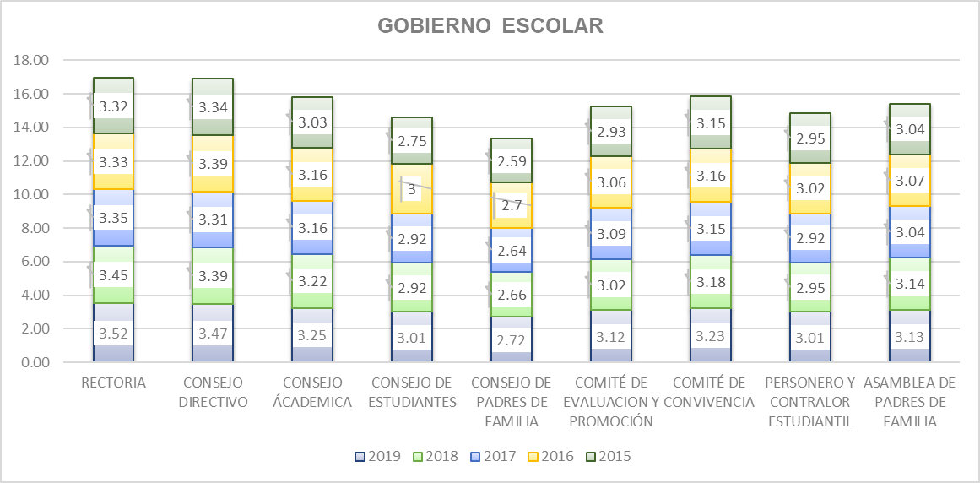

Fuente: Consolidado Autoevaluación Institucional 2019.

Se observa un avance en todos los componentes del Gobierno Escolar, pero el Consejo de Padres se mantiene en la categoría de pertinencia. Es decir que solamente se reúne esporádicamente para trabajar sobre los asuntos de su competencia.

5.1.4. Cultura Institucional; Hace referencia a dar el sentido, reconocimiento y legitimidad a las acciones institucionales

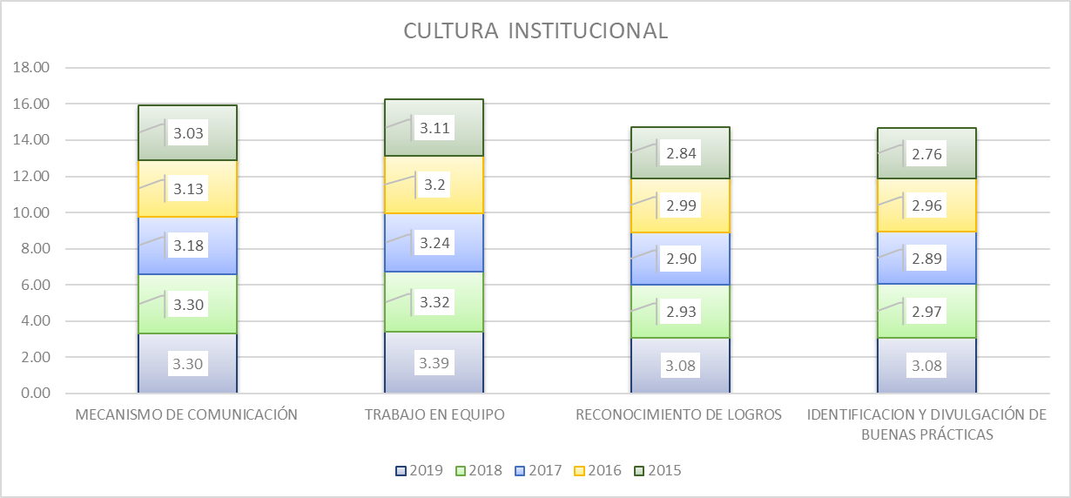

Fuente: Consolidado Autoevaluación Institucional 2019.

Los componentes, correspondientes a el reconocimiento a logros y la identificación y divulgación de buenas prácticas, pasaron de la categoría de pertinencia a la de apropiación, categoría que integra a todos los componentes y que indica que Las acciones realizadas por el establecimiento tienen un mayor grado de articulación y son conocidas por la comunidad educativa; sin embargo, todavía no se realiza un proceso sistemático de evaluación y mejoramiento

5.1.5. Clima Escolar: Este proceso implica generar un ambiente sano y agradable que se propicie el desarrollo de los estudiantes, así como los aprendizajes y la convivencia entre todos los integrantes de la institución.

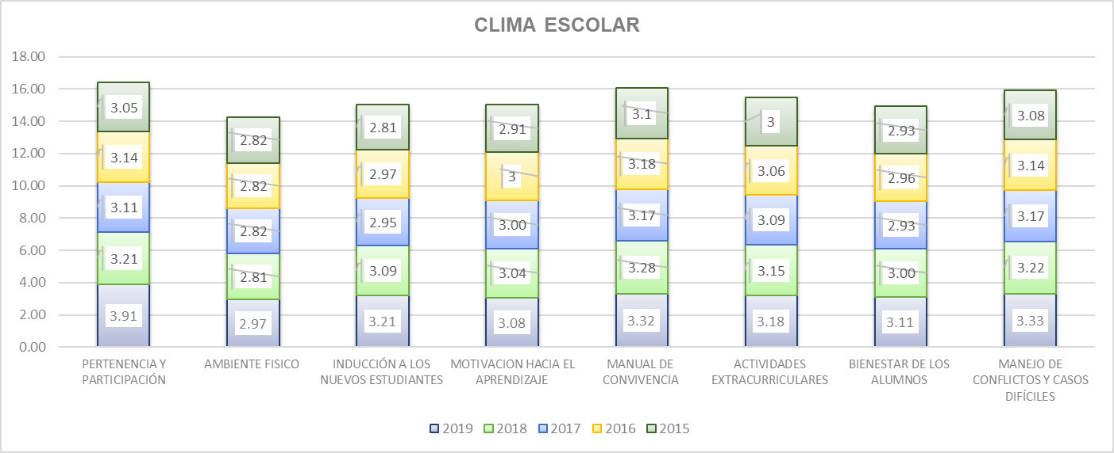

Fuente: Consolidado Autoevaluación Institucional 2019.

A pesar que el 90% de los componentes se encuentran en la categoría de Apropiación, el ambiente físico sigue siendo el proceso rezagado, es decir que casi todas las sedes de la institución poseen espacios suficientes para realizar las labores académicas, administrativas y recreativas, y éstas se mantienen limpias y ordenadas. La dotación es adecuada. Esto genera sentimientos de apropiación y cuidado hacia los mismos
5.1.6. Relaciones con el Entorno; Este proceso hace referencia a aunar y coordinar esfuerzos entre el establecimiento y otros estamentos para cumplir su misión y lograr los objetivos específicos de su PEI y su Plan de Mejoramiento y está integrado por los siguientes componentes: Padres de familia, autoridades educativas, otras instituciones, sector productivo

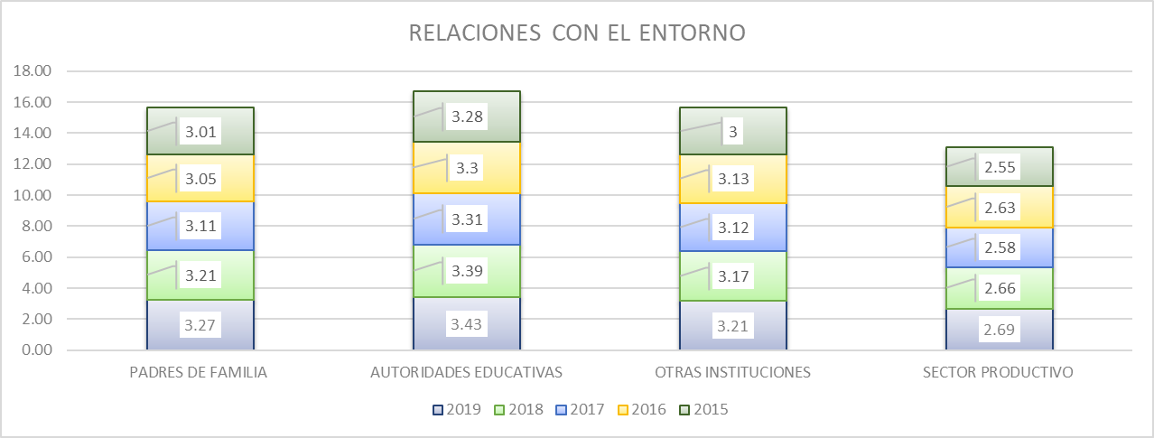

Fuente: Consolidado Autoevaluación Institucional 2019.

El componente correspondiente al sector productivo, esta en la categoría de desempeño, significa que las institución educativas han establecido alianzas con el sector productivo. Éstas tienen muy claros los objetivos, metodologías de trabajo y sistemas de seguimiento generados por parte de las instancias involucradas.

7. G.ACADÉMICA
Gobernación del Tolima Secretaría de Educación y Cultura del Tolima Dirección Calidad Educativa - Área de Evaluación

6. GESTIÓN DACADÉMICA

Gestión Académica comprende la esencia del trabajo de un establecimiento educativo, pues señala cómo se enfocan sus acciones, para lograr que los estudiantes aprendan y desarrollen las competencias necesarias para su desempeño personal, social y profesional. Esta área de gestión se encarga de los procesos de diseño curricular, prácticas pedagógicas institucionales, gestión de clases y seguimiento académico (Ministerio de Educación Nacional, 2008). Todos los componentes que integran el área académica entre los años 2014 al 2019, presentan una leve disminución en su desempeño. Las relaciones con el entorno que significa aunar y coordinar esfuerzos entre el establecimiento y otros estamentos para cumplir su misión y lograr los objetivos específicos de su PEI y su plan de mejoramiento y que está compuesta por los Padres de familia, autoridades educativas, otras instituciones, sector productivo., con una reducción de 9 pp en 2018 con respecto al 2019.

GESTIÓN ACADÉMICA
 | 2019 | 2018 | 2017 | 2016 | 2015
GESTION ACADÉMICA | 2.8887910519 | 3.07 | 3.04 | 2.98 | 2.94
DISEÑO PEDAGÓGICO (CURRICULAR) | 3.2542408377 | 3.18 | 3.13 | 3.05 | 3
PRÁCTICAS PEDAGÓGICAS | 2.8389678384 | 3.02 | 2.94 | 2.95 | 2.9
GESTIÓN DE AULA | 3.2671902269 | 3.21 | 3.15 | 3.13 | 3.05
SEGUIMIENTO ACADÉMICO | 2.9006108202 | 3 | 2.93 | 2.91 | 2.8
TECNICA | 0.20418848168 | 2.91 | 3.66 | 0 | 0

Fuente: Consolidado autoevaluación institucional 2019.
GESTIÓN ACADÉMICA. 2019
 | 2019
GESTION ACADÉMICA | 2.8887910519
DISEÑO PEDAGÓGICO (CURRICULAR) | 3.2542408377
PRÁCTICAS PEDAGÓGICAS | 2.8389678384
GESTIÓN DE AULA | 3.2671902269
SEGUIMIENTO ACADÉMICO | 2.9006108202
TECNICA | 0.20418848168

Fuente: Consolidado autoevaluación institucional 2019.

Hay avance en el desempeño de algunos componentes, pero las prácticas pedagógicas y el seguimiento académico han retrocedido, pasando de una categoría Apropiación a Pertinencia.

8. G.A. COMPONENTES
Gobernación del Tolima Secretaría de Educación y Cultura del Tolima Dirección Calidad Educativa - Área de Evaluación

6. 1 COMPONENTES GESTIÓN ACADÉMICA

6.1.1. El Proceso de Diseño Pedagógico; Consiste en definir lo que los estudiantes van a aprender en cada área, asignatura, grado y proyecto transversal, el momento en el que lo van a aprender, los recursos a emplear, y la forma de evaluar los aprendizajes. Está constituido por los siguientes componentes: Plan de estudios, enfoque metodológico, recursos para el aprendizaje, jornada escolar, evaluación. (Ministerio de Educación Nacional, 2008)

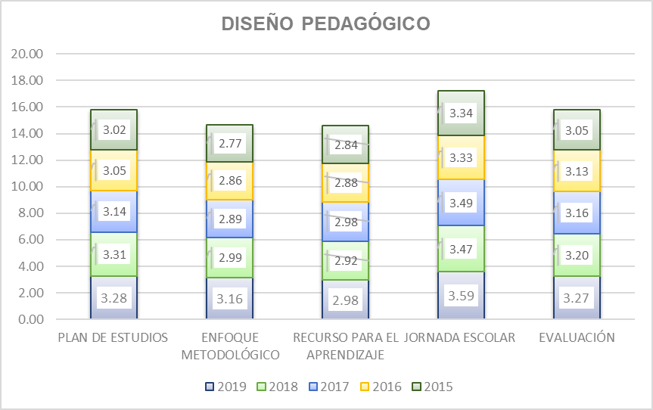

Fuente: Consolidado autoevaluación institucional 2019.
Se observa avance en todos los procesos. Sin embargo el Recursos para el aprendizaje, continua rezagado en la categoría de Pertenencia, que hace referencia a que hay instituciones que cuenta con una política de dotación, uso y mantenimiento de los recursos para el aprendizaje y hay una conexión clara entre el enfoque metodológico y los criterios administrativos.

6.1.2. Proceso Prácticas Pedagógicas ; La práctica pedagógica comprende la organización de las actividades de la institución educativa para lograr que los estudiantes aprendan y desarrollen sus competencias. Se encuentra compuesta por los siguientes componentes: Opciones didácticas para las áreas, asignaturas y proyectos transversales, estrategias para las tareas escolares, uso articulado de los recursos y los tiempos para el aprendizaje (Ministerio de Educación Nacional, 2008).

PRÁCTICAS PEDAGÓGICAS
 | 2019 | 2018 | 2017 | 2016 | 2015
 | 3.0471204188 | 3.0346534653 | 2.9433497537 | 2.94 | 2.85
 | 3.0246073298 | 3.0099009901 | 2.9187192118 | 2.92 | 2.87
 | 2.9659685864 | 2.900990099 | 2.8448275862 | 2.86 | 2.8
 | 2.980104712 | 2.9306930693 | 2.8793103448 | 2.87 | 2.82
 | 1.5471204188 | 3.0555555556 | 2.8476190476
 | 3.0188481675 | 2.9554455446 | 2.9802955665 | 2.96 | 2.91
 | 3.2890052356 | 3.2475247525 | 3.1724137931 | 3.15 | 3.17

Fuente: Consolidado autoevaluación institucional 2019.
Según el comportamiento de los diferentes componentes, muestra tendencia al mejoramiento. La cátedra de la paz, si bien es cierto desde el año 2017 se viene evaluando, se observa un retroceso expresado en el cambio de la categoría de desempeño, pasando de Apropiación a Pertinencia. Igualmente, las opciones didácticas y las estrategias para las labores escolares permanecen en esta misma categoría.

6.1.3.. Proceso Gestión de Aula: Este proceso comprende la concreción de los actos de enseñanza y aprendizaje en el aula de clase y se encuentra integrado por la relación y estilo pedagógico, planeación de clases y evaluación en el aula. (Ministerio de Educación Nacional, 2008)

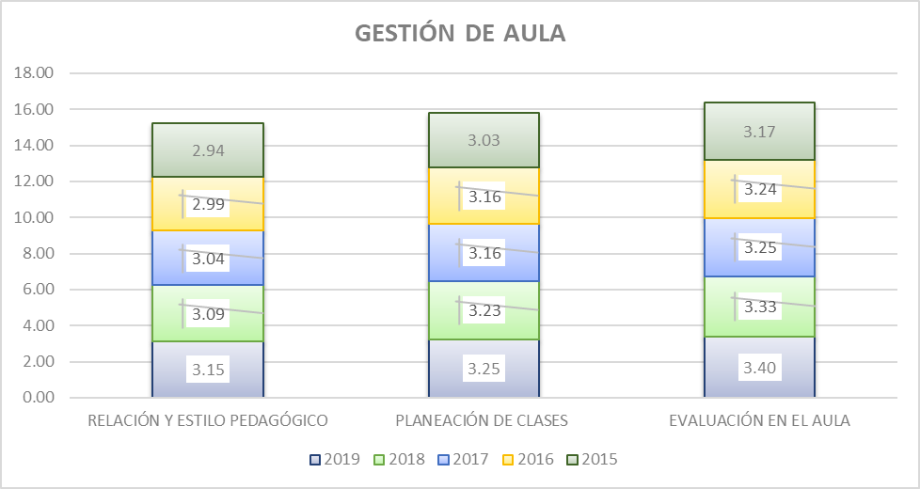

Fuente: Consolidado Autoevaluación Institucional 2019.

Desde el año 2017, los tres componentes de la gestión de aula, se encuentran en la categoría de desempeño de apropiación que hace referencia a las acciones realizadas por el establecimiento tienen un mayor grado de articulación y son conocidas por la comunidad educativa; sin embargo, todavía no se realiza un proceso sistemático de evaluación y mejoramiento.

6.1.4 Proceso Seguimiento Académico; Se entiende como la definición de los resultados de las actividades en términos de asistencia de los estudiantes, calificaciones, pertinencia de la formación recibida, promoción y recuperación de problemas de aprendizaje y está conformada por el seguimiento a los resultados académicos, a la asistencia de los estudiantes y a los egresados, uso pedagógico de las evaluaciones externas, actividades de recuperación y apoyos pedagógicos adicionales para estudiantes con necesidades educativas especiales. (Ministerio de Educación Nacional, 2008)

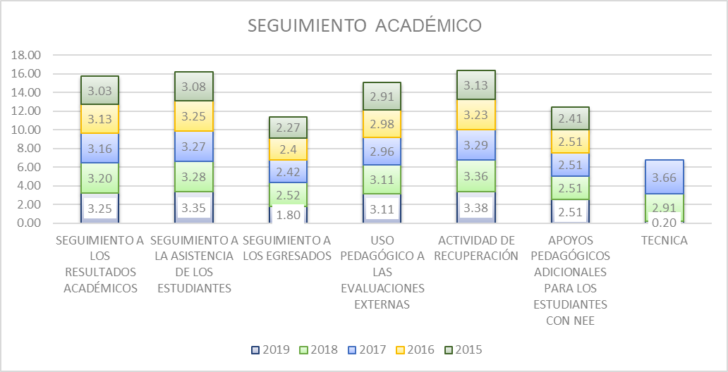

Fuente: Consolidado Autoevaluación Institucional 2019.
Según el comportamiento presentado por cada uno de los componentes, existe un desmejoramiento muy importante en el seguimiento a los Egresados, históricamente ha presentado los resultados más bajos con respecto de los demás. En 2019. su promedio es 1.80, que nos indica que las Instituciones tienen un contacto escaso y esporádico con sus egresados y la información sobre ellos es anecdótica.

9. G.ADMINISTRATIVA
Gobernación del Tolima Secretaría de Educación y Cultura del Tolima Dirección Calidad Educativa - Área de Evaluación

7. GESTIÓN ADMINISTRATIVA

Esta área da soporte al trabajo institucional. Tiene a su cargo todos los procesos de apoyo a la gestión académica, la administración de la planta física, los recursos y los servicios, el manejo del talento humano, y el apoyo financiero y contable.

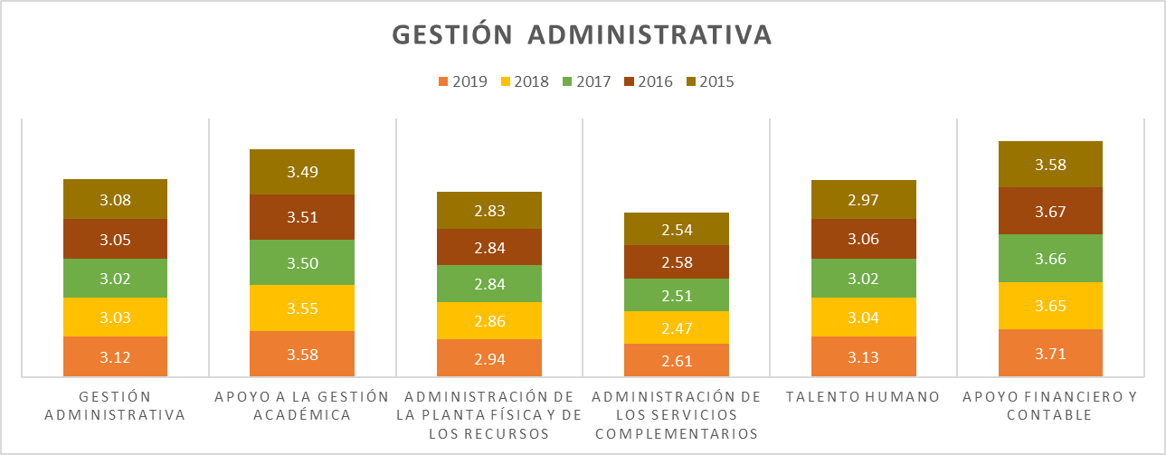

Fuente: Consolidado autoevaluación institucional 2019.
GESTIÓN ADMINISTRATIVA. 2019
 | 2019
GESTIÓN ADMINISTRATIVA | 3.1158115183
APOYO A LA GESTIÓN ACADÉMICA | 3.577417103
ADMINISTRACIÓN DE LA PLANTA FÍSICA Y DE LOS RECURSOS | 2.9440772251
ADMINISTRACIÓN DE LOS SERVICIOS COMPLEMENTARIOS | 2.6145549738
TALENTO HUMANO | 3.1281770585
APOYO FINANCIERO Y CONTABLE | 3.7056413613

Fuente: Consolidado autoevaluación institucional 2019.

Tres de los procesos, se encuentra en la categoría de Apropiación y la administración de los servicios complementarios y la planta física y de los recursos, continúan en la pertinencia, que significa que se tiene instituciones educativas con principios de planeación y articulación de los esfuerzos y acciones del establecimiento para cumplir sus metas y objetivos

10. G.A.COMPONENTES
Gobernación del Tolima Secretaría de Educación y Cultura del Tolima Dirección Calidad Educativa - Área de Evaluación

7.1.COMPONENTES GESTIÓN ADMINISTRATIVA

7.1.1. Proceso Apoyo a la Gestión Académica: Este proceso hace referencia al apoyo necesario que se brinda a los procesos de matrícula, boletines y carpetas de los estudiantes para lograr un buen funcionamiento de la institución y está integrado por los siguientes componentes: Proceso de matrícula, archivo académico y boletines de calificaciones.

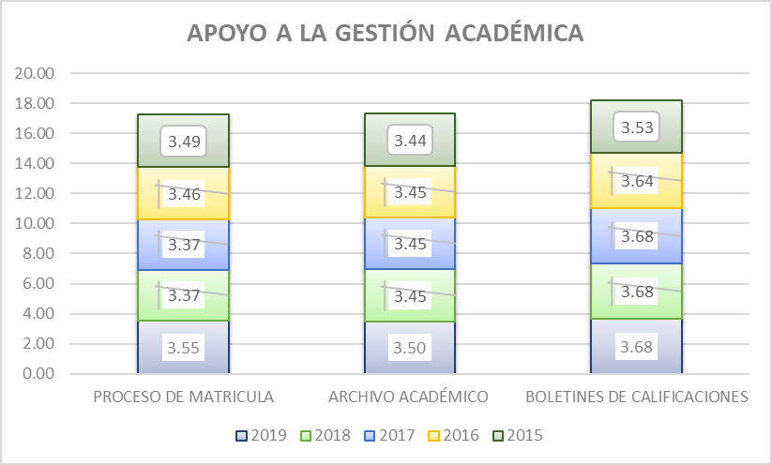

Fuente: Consolidado autoevaluación institucional 2019.
Históricamente los diferentes componentes que integran este proceso están en la categoría de Apropiación, que nos indica que las acciones realizadas por el establecimiento tienen un mayor grado de articulación y son conocidas por la comunidad educativa; sin embargo, todavía no se realiza un proceso sistemático de evaluación y mejoramiento.
7.1.2. Proceso Administración de la Planta Física y de los Recursos: Este proceso tiene como propósito garantizar las buenas condiciones de infraestructura y dotación para una adecuada prestación de los servicios. Se encuentra integrado por los siguientes componentes: Mantenimiento, adecuación y embellecimiento de la planta física, seguimiento al uso de los espacios, adquisición y mantenimiento de los recursos para el aprendizaje, suministros, dotación y mantenimiento de equipos, seguridad y protección.
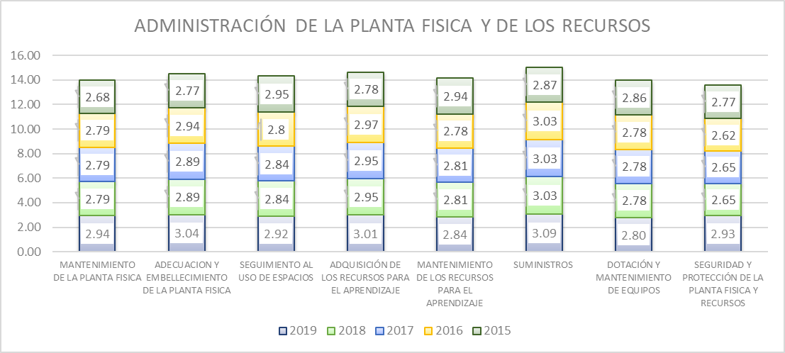

Fuente: Consolidado autoevaluación institucional 2019.
Se observa que los componentes correspondientes al seguimiento al uso de espacios, mantenimiento de los recursos para el aprendizaje y la dotación y mantenimientos de equipos, muestran un leve retroceso en su desempeño.

7.1.3. Proceso Administración de los Servicios Complementarios. Este proceso incluye asegurar la adecuada prestación de los servicios complementarios disponibles en la institución educativa, para facilitar la asistencia de los estudiantes, mejorar sus procesos de aprendizaje y desarrollar sus competencias. Sus componentes son: Servicios de transporte, restaurante, cafetería y salud (enfermería, odontología, psicología), apoyo a estudiantes con necesidades educativas especiales.

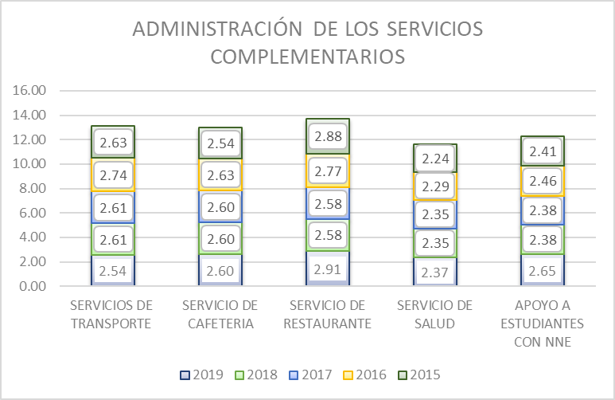

Fuente: Consolidado Autoevaluación Institucional 2019.
Un aspecto importante de este proceso corresponde a que todos sus componentes están en categoría de pertenencia, que hace referencia a que hay principios de planeación y articulación de los esfuerzos y acciones del establecimiento para cumplir sus metas y objetivos. El servicio de transporte muestra un retroceso significativo. Asimismo, el servicio de salud, obtiene el porcentaje de desempeño más bajo con respecto a los demás componentes, lo que nos indica que las instituciones Educativas cuenta con programas definidos para algunos servicios complementarios, y los presta con la calidad y la regularidad necesarias para atender los requerimientos del estudiantado. Además, hay una articulación con la oferta externa.

7.1.4. . Proceso Talento Humano: Este componente incluye el garantizar buenas condiciones de trabajo y desarrollo profesional a las personas vinculadas al establecimiento educativo. Está integrado por los componentes correspondientes a los perfiles, inducción, formación y capacitación, asignación académica, pertenencia a la institución, evaluación del desempeño, estímulos, apoyo a la investigación, convivencia y manejo de conflictos, bienestar del talento humano.

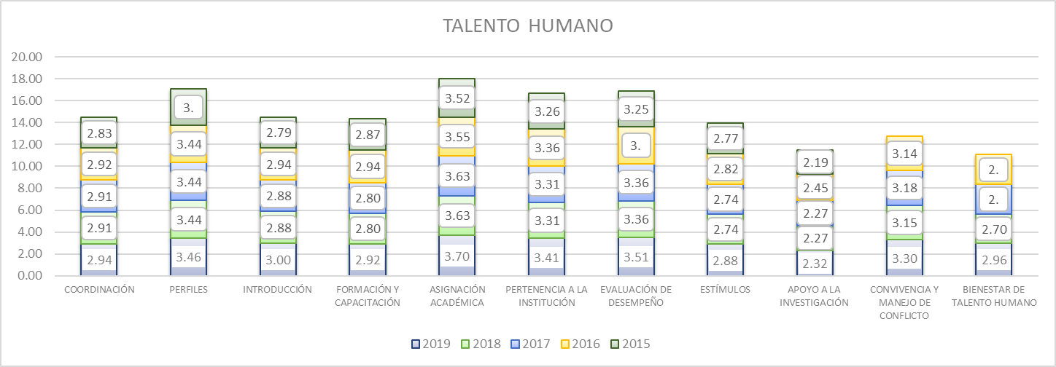

Fuente: Consolidado Autoevaluación Institucional 2019.
De acuerdo a la resultados que arroja la gráfica, apoyo a la investigación se encuentra rezagado con respecto al desempeño de los demás componentes. Nos indica que encontramos que en las mayoría de las instituciones educativas, se cuenta con una política de apoyo a la investigación y a la producción de materiales relacionados con la misma; además se han definido temas y áreas de interés en concordancia con el PEI. Pero no ha desarrollado planes para la divulgación del conocimiento generado entre sus miembros.

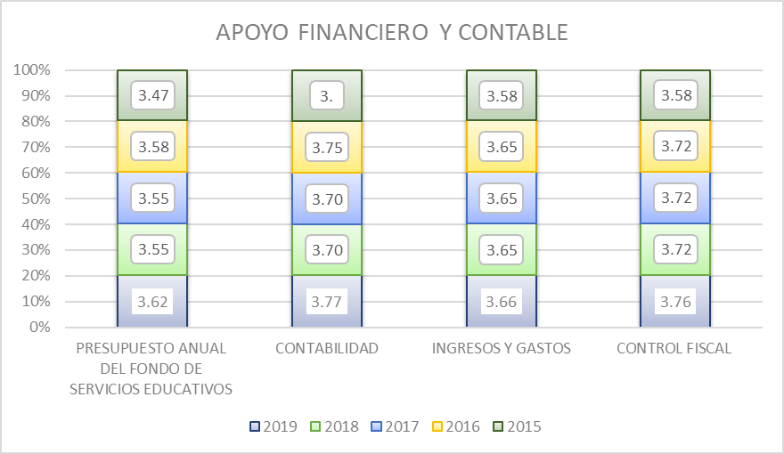
7.1.5. Proceso Apoyo Financiero y Contable: Este proceso es el encargado de dar soporte financiero y contable, para el adecuado desarrollo de las actividades del establecimiento educativo y está integrado por los siguientes componentes: presupuesto anual del Fondo de Servicios Educativos, contabilidad, ingresos y gastos, y el control fiscal

Fuente: Consolidado Autoevaluación Institucional 2019.
Todos sus componentes se encuentran en la Categoría de Apropiación.

11. G.COMUNITARIA
Gobernación del Tolima Secretaría de Educación y Cultura del Tolima Dirección Calidad Educativa - Área de Evaluación

8. GESTIÓN COMUNITARIA

Esta gestión se encarga de las relaciones de la institución con la comunidad; así como de la participación y la convivencia, la atención educativa a grupos poblacionales con necesidades especiales bajo una perspectiva de inclusión, y la prevención de riesgos. (Ministerio de Educación Nacional, 2008)

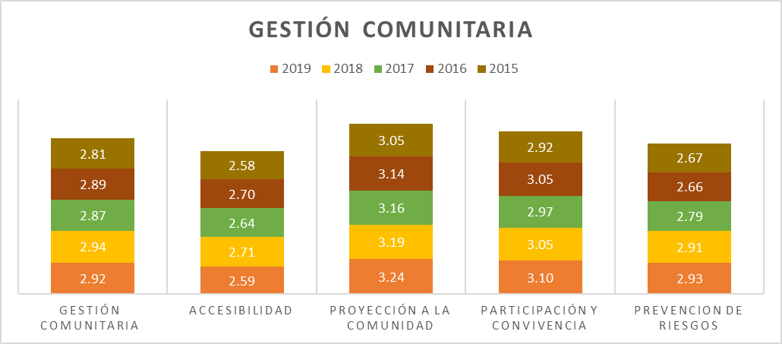

Fuente: Consolidado autoevaluación institucional 2019.
GESTIÓN COMUNITARIA 2019
 | 2019
GESTIÓN COMUNITARIA | 2.9235602094
ACCESIBILIDAD | 2.5887060583
PROYECCIÓN A LA COMUNIDAD | 3.2447120419
PARTICIPACIÓN Y CONVIVENCIA | 3.1013089005
PREVENCION DE RIESGOS | 2.9326352531

Fuente: Consolidado autoevaluación institucional 2019.

La Gestión Comunitaria, históricamente ha estado rezaga frente al desempeño de las otras áreas. Sin embargo, dos procesos entre el 2018 y 2019, se mantienen en la categoría de Apropiación como son la Proyección a la Comunidad y la Participación y Convivencia.

12.G.C.COMPONENTES
Gobernación del Tolima Secretaría de Educación y Cultura del Tolima Dirección Calidad Educativa - Área de Evaluación

8.1.COMPONENTES GESTIÓN COMUNITARIA

8.1.1. Proceso Accesibilidad: Este proceso busca que todos los estudiantes independientemente de su situación personal, social y cultural reciban una atención apropiada y pertinente que responda a sus expectativas y está compuesto por los siguientes componentes: Atención educativa a grupos poblacionales con necesidades especiales y a personas pertenecientes a grupos étnicos, necesidades y expectativas de los estudiantes, proyectos de vida.

ACCESIBILIDAD
 | 2019 | 2018 | 2017 | 2016 | 2015
 | 2.6481675393 | 2.3235294118 | 2.3235294118 | 2.57 | 2.42
 | 2.6413612565 | 2.5833333333 | 2.5833333333 | 2.56 | 2.34
 | 2.5471204188 | 2.431372549 | 2.431372549 | 2.47 | 2.28
 | 2.8434554974 | 2.7892156863 | 2.7892156863 | 2.8 | 2.68
 | 3.122513089 | 2.8620689655 | 2.8620689655 | 2.94 | 2.91
 | 1.3272251309 | 2.5555555556 | 2.5555555556 | 2.88 | 2.84
 | 2.9910994764 | 2.9 | 2.9 | 2.88 | 2.84

Fuente: Consolidado autoevaluación institucional 2019.
Es de resalta que el componente de necesidades y expectativas de los estudiantes, es el único que se encuentra en la categoría de Apropiación. El componente de apoyo académico llama notablemente la atención , por el retroceso que presenta pasando de 2.56 a - 1.33 baja de categoría pasando de pertinencia a existencia, que hace referencia a que las instituciones educativas se caracteriza por un desarrollo incipiente, parcial o desordenado, según el caso. No hay planeación ni metas establecidas y las acciones se realizan de manera desarticulada

PROYECCIÓN A LA COMUNIDAD
 | 2019 | 2018 | 2017 | 2016 | 2015
 | 3.190052356 | 2.943627451 | 2.943627451 | 2.93 | 2.76
 | 3.2392670157 | 3.1666666667 | 3.1666666667 | 3.12 | 3.03
 | 3.2811518325 | 3.2352941176 | 3.2352941176 | 3.24 | 3.17
 | 3.1664921466 | 3.1519607843 | 3.1519607843 | 3.15 | 3.12
 | 3.3465968586 | 3.318627451 | 3.318627451 | 3.27 | 3.14
8.1.2. Proceso Proyección a la Comunidad: La proyección a la comunidad tiene como objetivo poner a disposición de la comunidad educativa un conjunto de servicios para apoyar su bienestar, sus componentes son: Escuela de padres, oferta de servicios a la comunidad, uso de la planta física y de medios, servicio social estudiantil.

Fuente: Consolidado autoevaluación institucional 2019.
Es importante, tener encuentra que todos sus componentes se encuentran en la categoría de Apropiación, siendo la Escuela de Padres la última en ubicarse en esta categoría, lo cual indica que se tienen instituciones educativas con la escuela de padres coherente con el PEI, cuenta con el respaldo pedagógico de los docentes y se encuentra ampliamente divulgada en la comunidad. Además, su acogida entre los integrantes de la familia es significativa

8.1.3. Proceso Participación y Convivencia: La participación y la convivencia menciona la necesidad de contar con instancias de apoyo a la institución educativa que favorezcan una sana convivencia basada en el respeto por los demás, la tolerancia y la valoración de las diferencias. Este proceso está compuesto por los componentes de participación de estudiantes y padres de familia, asamblea y consejo de padres.

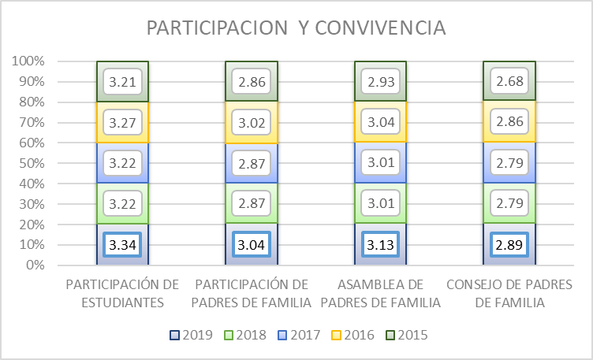

Fuente: Consolidado Autoevaluación Institucional 2019.
El Consejo de Padres, es la instancia de participación que permanece en la categoría de pertinencia, que nos indica que funciona de acuerdo con lo estipulado en la normatividad vigente y este participa en algunas decisiones relativas al mejoramiento de la institución.

8.1.4. . Proceso Prevención de Riesgos: Le corresponde disponer de estrategias para prevenir posibles riesgos que podrían afectar el buen funcionamiento de la institución y el bienestar de la comunidad educativa. Está integrado por la Prevención de riesgos físicos, psicosociales y programas de seguridad

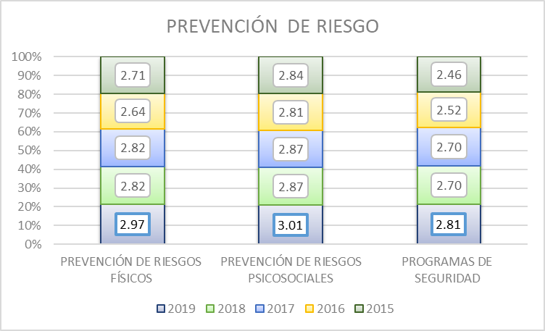

Fuente: Consolidado Autoevaluación Institucional 2019.
De acuerdo a la información, se tiene que el programa de seguridad presenta mayores oportunidades de mejoramiento, lo que nos indica que se tienen instituciones que cuenta con planes de evacuación frente a desastres naturales o similares y posee un sistema de monitoreo de las condiciones mínimas de seguridad que verifica el estado de su infraestructura y alerta sobre posibles accidentes.

15. POR MUNICIPIO
Gobernación del Tolima Secretaría de Educación y Cultura del Tolima Dirección Calidad Educativa - Área de Evaluación

11. CONSOLIDADO AUTOEVALUACIONES INSTITICIONALES POR MUNICIPIO.

ESTABLECIMIENTO EDUCATIVO | GESTIÓN DIRECTIVA | GESTIÓN ACADÉMICA | GESTIÓN ADMINISTRATIVA | GESTIÓN COMUNITARIA
ALPUJARRA | 3.44 | 2.91 | 3.44 | 3.11
I.E TECNICA FELISA SUAREZ DE ORTIZ | 3.57 | 3.05 | 3.52 | 3.26
I.E TECNICA LA ARADA | 3.31 | 2.77 | 3.35 | 2.95
AUTOEVALUACION INSTITUCIONAL 2019 POR INSTITUCIONES EDUCATIVAS MUNICIPIO DE ALPUJARRA

ESTABLECIMIENTO EDUCATIVO | GESTIÓN DIRECTIVA | GESTIÓN ACADÉMICA | GESTIÓN ADMINISTRATIVA | GESTIÓN COMUNITARIA
ALVARADO | 3.61 | 3.24 | 3.40 | 3.33
I.E GENERAL ENRIQUE CAICEDO | 3.58 | 3.23 | 3.45 | 3.21
I.E LA TIGRERA | 3.50 | 3.18 | 3.10 | 3.42
I.E LUIS CARLOS GALAN SARMIENTO | 3.74 | 3.32 | 3.65 | 3.37
AUTOEVALUACION INSTITUCIONAL 2019 POR INSTITUCIONES EDUCATIVAS MUNICIPIO DE ALVARADO

ESTABLECIMIENTO EDUCATIVO | GESTIÓN DIRECTIVA | GESTIÓN ACADÉMICA | GESTIÓN ADMINISTRATIVA | GESTIÓN COMUNITARIA
AMBALEMA | 3.11 | 3.33 | 3.13 | 3.22
I.E NICANOR VELASQUEZ ORTIZ | 2.97 | 3.50 | 2.90 | 2.47
I.E TECNICA EL DANUBIO | 3.75 | 3.27 | 3.42 | 3.37
AUTOEVALUACION INSTITUCIONAL 2019 POR INSTITUCIONES EDUCATIVAS MUNICIPIO DE AMBALEMA

ESTABLECIMIENTO EDUCATIVO | GESTIÓN DIRECTIVA | GESTIÓN ACADÉMICA | GESTIÓN ADMINISTRATIVA | GESTIÓN COMUNITARIA
ANZOATEGUI | 1.84 | 1.80 | 1.95 | 1.58
I.E TECNICA CARLOS BLANCO NASSAR | 0.00 | 0.00 | 0.00 | 0.00
I.E GENERAL ANZOATEGUI | 2.72 | 2.50 | 2.90 | 2.53
I.E TEC AGROPECUARIA JUAN CARLOS BARRAGAN TRONCOSO | 2.80 | 2.91 | 2.94 | 2.21
AUTOEVALUACION INSTITUCIONAL 2019 POR INSTITUCIONES EDUCATIVAS MUNICIPIO DE ANZOATEGUI

ESTABLECIMIENTO EDUCATIVO | GESTIÓN DIRECTIVA | GESTIÓN ACADÉMICA | GESTIÓN ADMINISTRATIVA | GESTIÓN COMUNITARIA
ARMERO GUAYBAL | 3.52 | 2.94 | 3.27 | 2.95
I.E TECNICA INSTITUTO ARMERO | 3.56 | 2.91 | 3.42 | 3.42
I.E TECNICA JIMENEZ DE QUESADA | 3.49 | 2.91 | 3.26 | 3.00
I.E FE Y ALEGRIA | 3.64 | 3.21 | 3.50 | 2.85
I.E SAN PEDRO | 3.39 | 2.73 | 2.90 | 2.53
AUTOEVALUACION INSTITUCIONAL 2019 POR INSTITUCIONES EDUCATIVAS MUNICIPIO DE ARMERO GUAYABAL

ESTABLECIMIENTO EDUCATIVO | GESTIÓN DIRECTIVA | GESTIÓN ACADÉMICA | GESTIÓN ADMINISTRATIVA | GESTIÓN COMUNITARIA
ATACO | 2.53 | 2.28 | 2.25 | 2.25
I.E TECNICA MARTIN POMALA | 2.94 | 2.73 | 3.00 | 2.84
I.E BERLIN | 3.33 | 2.82 | 3.16 | 3.16
I.E JORGE ELICER GAITAN | 3.57 | 3.00 | 3.13 | 2.95
I.E SANTIAGO PEREZ | 2.80 | 2.86 | 1.94 | 2.32
I.E ANTONIO NARIÑO | 0.00 | 0.00 | 0.00 | 0.00
AUTOEVALUACION INSTITUCIONAL 2019 POR INSTITUCIONES EDUCATIVAS MUNICIPIO DE ATACO

ESTABLECIMIENTO EDUCATIVO | GESTIÓN DIRECTIVA | GESTIÓN ACADÉMICA | GESTIÓN ADMINISTRATIVA | GESTIÓN COMUNITARIA
CAJAMARCA | 3.21 | 3.07 | 2.48 | 2.72
I.E ISMAEL PERDOMO | 2.46 | 3.14 | 2.97 | 2.32
I.E TECNICA NUESTRA SEÑORA DEL ROSARIO (Incompleto) | 3.69 | 2.95 | 0.00 | 3.21
I.E LA LEONA | 3.41 | 2.73 | 3.32 | 3.42
I.E TECNICA AGROINDUSTRIAL CAJAMARCA | 2.78 | 3.09 | 2.74 | 2.16
I.E ANAIME | 3.72 | 3.45 | 3.39 | 2.47
AUTOEVALUACION INSTITUCIONAL 2019 POR INSTITUCIONES EDUCATIVAS MUNICIPIO DE CAJAMARCA

ESTABLECIMIENTO EDUCATIVO | GESTIÓN DIRECTIVA | GESTIÓN ACADÉMICA | GESTIÓN ADMINISTRATIVA | GESTIÓN COMUNITARIA
CARMEN DE APICALA | 3.64 | 2.77 | 3.35 | 3.16
I.E PEDRO PABON PARGA | 3.64 | 2.77 | 3.35 | 3.16
AUTOEVALUACION INSTITUCIONAL 2019 POR INSTITUCIONES EDUCATIVAS MUNICIPIO DE CARMEN DE APICALA

ESTABLECIMIENTO EDUCATIVO | GESTIÓN DIRECTIVA | GESTIÓN ACADÉMICA | GESTIÓN ADMINISTRATIVA | GESTIÓN COMUNITARIA
CASABIANCA | 1.86 | 1.59 | 1.69 | 1.96
I.E TECNICA GENERAL JOSE JOAQUIN GARCIA | 0.00 | 0.00 | 0.00 | 0.00
I.E ANTONIO NARIÑO | 3.03 | 2.64 | 2.90 | 2.74
I.E MARCO FIDEL SUAREZ | 2.54 | 2.14 | 2.16 | 3.16
AUTOEVALUACION INSTITUCIONAL 2019 POR INSTITUCIONES EDUCATIVAS MUNICIPIO DE CASABIANCA

ESTABLECIMIENTO EDUCATIVO | GESTIÓN DIRECTIVA | GESTIÓN ACADÉMICA | GESTIÓN ADMINISTRATIVA | GESTIÓN COMUNITARIA
CHAPARRAL | 3.18 | 2.68 | 3.14 | 2.78
I.E NUESTRA SEÑORA DEL ROSARIO | 4.14 | 3.14 | 3.81 | 3.16
I.E TECNICA MEDALLA MILAGROSA | 3.44 | 3.14 | 3.81 | 3.00
I.E TECNICA SOLEDAD MEDINA | 3.11 | 2.14 | 2.97 | 3.05
I.E MANUEL MURILLO TORO | 2.81 | 2.68 | 2.97 | 2.68
I.E LAGUNILLA | 3.36 | 2.55 | 2.84 | 2.63
I.E SIMON BOLIVAR | 2.78 | 2.59 | 2.58 | 2.32
I.E TECNICA ALVARO MOLINA | 2.17 | 1.86 | 2.55 | 1.68
I.E LA RISALDA | 3.69 | 3.09 | 3.23 | 3.26
I.E TECNICA CAMACHO ANGARITA | 3.14 | 2.95 | 3.48 | 3.26
AUTOEVALUACION INSTITUCIONAL 2019 POR INSTITUCIONES EDUCATIVAS MUNICIPIO DE CHAPARRAL

ESTABLECIMIENTO EDUCATIVO | GESTIÓN DIRECTIVA | GESTIÓN ACADÉMICA | GESTIÓN ADMINISTRATIVA | GESTIÓN COMUNITARIA
COELLO | 3.41 | 3.11 | 3.06 | 3.09
I.E SIMON BOLIVAR | 3.31 | 3.68 | 3.22 | 3.16
I.E TECNICA LA VEGA DE LOS PADRES | 3.43 | 2.36 | 2.71 | 2.74
I.E CARLOS LLERAS RESTREPO | 3.09 | 2.95 | 2.74 | 2.95
I.E MARCO FIDEL SUAREZ | 3.82 | 3.45 | 3.58 | 3.53

AUTOEVALUACION INSTITUCIONAL 2019 POR INSTITUCIONES EDUCATIVAS MUNICIPIO DE COELLO

ESTABLECIMIENTO EDUCATIVO | GESTIÓN DIRECTIVA | GESTIÓN ACADÉMICA | GESTIÓN ADMINISTRATIVA | GESTIÓN COMUNITARIA
COYAIMA | 3.23 | 2.83 | 3.11 | 2.86
I.E TECNICA AGROINDUSTRIAL JUAN XXIII | 3.33 | 2.82 | 3.19 | 2.89
I.E COYARCÓ | 2.66 | 2.41 | 2.65 | 2.16
I.E SANTA MARTA | 3.43 | 2.78 | 3.19 | 3.31
I.E NUESTRA SEÑORA DEL CARMEN | 3.25 | 3.18 | 3.16 | 3.16
I.E EL PALMAR | 3.39 | 2.59 | 3.23 | 2.89
I.E TOTARCO DINDE | 3.06 | 3.18 | 3.42 | 2.74
I.E GUILLERMO ANGULO GOMEZ | 2.81 | 2.32 | 2.48 | 1.89
I.E ZARAGOZA TAMARINDO | 3.57 | 2.91 | 3.29 | 3.21
I.E JUAN LOZANO SANCHEZ | 3.51 | 3.32 | 3.48 | 3.16
I.E TECNICA SAN MIGUEL | 2.97 | 2.64 | 2.87 | 2.79
I.E CHENCHE BALSILLAS | 3.50 | 2.98 | 3.22 | 3.27

AUTOEVALUACION INSTITUCIONAL 2019 POR INSTITUCIONES EDUCATIVAS MUNICIPIO DE COYAIMA

ESTABLECIMIENTO EDUCATIVO | GESTIÓN DIRECTIVA | GESTIÓN ACADÉMICA | GESTIÓN ADMINISTRATIVA | GESTIÓN COMUNITARIA
CUNDAY | 3.10 | 2.80 | 3.14 | 3.03
I.ESAN ANTONIO | 3.00 | 2.45 | 3.68 | 3.21
I.E VARSOVIA LA FLORIDA | 3.64 | 3.18 | 3.39 | 3.53
I.E SAN AGUSTIN | 2.94 | 2.86 | 2.61 | 3.00
I.E TECNICA LA AURORA | 2.83 | 2.68 | 2.87 | 2.37

AUTOEVALUACION INSTITUCIONAL 2019 POR INSTITUCIONES EDUCATIVAS MUNICIPIO DE CUNDAY

ESTABLECIMIENTO EDUCATIVO | GESTIÓN DIRECTIVA | GESTIÓN ACADÉMICA | GESTIÓN ADMINISTRATIVA | GESTIÓN COMUNITARIA
DOLORES | 3.09 | 2.94 | 3.24 | 3.05
I.E ANTONIA SANTOS | 2.53 | 3.00 | 3.29 | 3.05
I.E SAN ANDRES | 3.05 | 2.68 | 3.26 | 3.11
I.E TECNICA SAN JOSE | 3.36 | 3.00 | 3.16 | 2.89
I.E SAN PEDRO | 3.43 | 3.09 | 3.26 | 3.14

AUTOEVALUACION INSTITUCIONAL 2019 POR INSTITUCIONES EDUCATIVAS MUNICIPIO DE DOLORES

ESTABLECIMIENTO EDUCATIVO | GESTIÓN DIRECTIVA | GESTIÓN ACADÉMICA | GESTIÓN ADMINISTRATIVA | GESTIÓN COMUNITARIA
ESPINAL | 2.62 | 2.41 | 2.65 | 2.42
I.E SAN ISIDORO | 3.20 | 2.45 | 3.03 | 2.74
I.E TECNICA FELIX TIBERIO GUZMAN | 2.88 | 2.68 | 3.19 | 2.95
I.E TECNICA NUESTRA SEÑORA DE FATIMA | 2.58 | 2.45 | 2.42 | 2.16
I.E TECN MARIANO SANCHEZ ANDRADE | 3.39 | 3.36 | 3.10 | 2.63
I.E RAFAEL URIBE URIBE | 2.75 | 3.18 | 3.29 | 2.89
I.E PATIO BONITO | 3.03 | 2.77 | 3.13 | 2.84
I.E DINDALITO CENTRO | 0.00 | 0.00 | 0.00 | 0.00
I.E TECNICA GUASIMAL | 2.94 | 2.41 | 2.77 | 2.53
I.E TECNICA SAN LUIS GONZAGA | 2.78 | 2.36 | 2.94 | 3.00

AUTOEVALUACION INSTITUCIONAL 2019 POR INSTITUCIONES EDUCATIVAS MUNICIPIO DE ESPINAL

ESTABLECIMIENTO EDUCATIVO | GESTIÓN DIRECTIVA | GESTIÓN ACADÉMICA | GESTIÓN ADMINISTRATIVA | GESTIÓN COMUNITARIA
FALAN | 2.24 | 2.02 | 2.30 | 1.60
I.E ALTO DEL ROMPE | 2.94 | 2.86 | 3.45 | 2.16
I.E NORMAL SUPERIOR FABIO LOZANO TORRIJOS | 3.77 | 3.18 | 3.45 | 2.63
I.E DIEGO FALLON | 0.00 | 0.00 | 0.00 | 0.00

AUTOEVALUACION INSTITUCIONAL 2019 POR INSTITUCIONES EDUCATIVAS MUNICIPIO DE FALAN

ESTABLECIMIENTO EDUCATIVO | GESTIÓN DIRECTIVA | GESTIÓN ACADÉMICA | GESTIÓN ADMINISTRATIVA | GESTIÓN COMUNITARIA
FLANDES | 3.14 | 2.78 | 2.94 | 2.51
I.E EDUCATIVA LA PAZ NO 1 | 3.03 | 2.73 | 2.94 | 2.11
I.E MANUELA OMAÑA | 2.78 | 2.18 | 2.65 | 2.21
I.E TECNICA JORGE ELIECER GAITAN | 3.58 | 3.23 | 3.16 | 3.21
I.E MARIA INMACULADA | 3.17 | 3.00 | 3.03 | 2.53
AUTOEVALUACION INSTITUCIONAL 2019 POR INSTITUCIONES EDUCATIVAS MUNICIPIO DE FLANDES

ESTABLECIMIENTO EDUCATIVO | GESTIÓN DIRECTIVA | GESTIÓN ACADÉMICA | GESTIÓN ADMINISTRATIVA | GESTIÓN COMUNITARIA
FRESNO | 3.31 | 2.94 | 3.17 | 3.05
I.E TECNICA MARIA AUXILIADORA | 3.42 | 3.00 | 3.32 | 3.21
I.E TECNICA NIÑA MARIA | 3.42 | 3.00 | 3.32 | 3.21
I.E TECNICA SAN JOSE | 3.37 | 3.23 | 3.61 | 3.16
I.E FERNANDO GONZALES MESA | 2.37 | 2.82 | 2.23 | 2.11
I.E LA AGUADITA | 3.00 | 2.32 | 2.58 | 2.68
I.E TECNICA AGROPECUARIA EL GUAYABO | 3.39 | 2.82 | 3.10 | 3.05
I.E REAL CAMPESTRE LA SAGRADA FAMILIA | 3.69 | 3.09 | 3.84 | 3.84
I.E TECN AGROP NUESTRA SEÑORA DE LA ASUNCION | 3.81 | 3.27 | 3.35 | 3.16
AUTOEVALUACION INSTITUCIONAL 2019 POR INSTITUCIONES EDUCATIVAS MUNICIPIO DE FRESNO

ESTABLECIMIENTO EDUCATIVO | GESTIÓN DIRECTIVA | GESTIÓN ACADÉMICA | GESTIÓN ADMINISTRATIVA | GESTIÓN COMUNITARIA
GUAMO | 3.20 | 2.70 | 3.11 | 2.80
I.E TECNICA COMERCIAL CALDAS | 3.64 | 2.95 | 3.68 | 3.58
I.E SOR JOSEFA DEL CASTILLO | 3.29 | 2.73 | 3.10 | 2.89
I.E TECNICA INDUSTRIAL SIMON BOLIVAR | 3.13 | 2.41 | 3.03 | 2.26
I.E LAS MERCEDES CAPILLA | 3.29 | 2.86 | 3.09 | 3.13
I.E TECNICA ALBERTO CASTILLA | 3.28 | 2.68 | 3.52 | 2.79
I.E TECNICA LA CHAMBA | 2.97 | 2.55 | 2.74 | 2.58
I.E TECNICA CAÑADA RODEO | 2.81 | 2.73 | 2.58 | 2.37

AUTOEVALUACION INSTITUCIONAL 2019 POR INSTITUCIONES EDUCATIVAS MUNICIPIO DE GUAMO

ESTABLECIMIENTO EDUCATIVO | GESTIÓN DIRECTIVA | GESTIÓN ACADÉMICA | GESTIÓN ADMINISTRATIVA | GESTIÓN COMUNITARIA
HERVEO | 3.40 | 3.33 | 3.42 | 3.14
I.E TECNICA MARCO FIDEL SUAREZ | 3.26 | 3.41 | 3.06 | 2.47
I.E ALFONSO DAZA AGUIRRE | 3.29 | 3.14 | 3.45 | 3.32
I.E JUAN XXIII | 3.66 | 3.45 | 3.74 | 3.63

AUTOEVALUACION INSTITUCIONAL 2019 POR INSTITUCIONES EDUCATIVAS MUNICIPIO DE HERVEO

ESTABLECIMIENTO EDUCATIVO | GESTIÓN DIRECTIVA | GESTIÓN ACADÉMICA | GESTIÓN ADMINISTRATIVA | GESTIÓN COMUNITARIA
HONDA | 3.04 | 2.73 | 2.98 | 3.08
I.E TECNICA ALFONSO PALACIO RUDAS | 4.00 | 3.68 | 4.00 | 3.63
I.E ALFONSO LOPEZ PUMAREJO | 3.49 | 2.91 | 3.44 | 5.35
I.E TECNICA GENERAL SANTANDER | 3.76 | 3.14 | 3.77 | 2.63
I.E TECNICA JUAN MANUEL RUDAS | 0.00 | 0.00 | 0.00 | 0.00
I.E ANTONIO HERRAN ZALDUA | 3.53 | 3.59 | 3.19 | 3.32
I.E LUIS CARLOS GALAN SARMIENTO | 3.44 | 3.09 | 3.45 | 3.58

AUTOEVALUACION INSTITUCIONAL 2019 POR INSTITUCIONES EDUCATIVAS MUNICIPIO DE HONDA

ESTABLECIMIENTO EDUCATIVO | GESTIÓN DIRECTIVA | GESTIÓN ACADÉMICA | GESTIÓN ADMINISTRATIVA | GESTIÓN COMUNITARIA
ICONONZO | 2.41 | 2.26 | 2.21 | 2.25
I.E NORMAL SUPERIOR | 3.11 | 3.05 | 2.77 | 2.63
I.E TECN NUESTRA SEÑORA DE LAS MERCEDES | 2.57 | 2.14 | 2.58 | 2.32
I.E FRANCISCO SAENZ | 2.92 | 2.95 | 2.06 | 2.68
I.E LA FILA | 3.26 | 2.86 | 3.03 | 3.05
I.E PANAMERICANA | 0.00 | 0.00 | 0.00 | 0.00
I.E EL TRIUNFO | 2.59 | 2.55 | 2.81 | 2.79

AUTOEVALUACION INSTITUCIONAL 2019 POR INSTITUCIONES EDUCATIVAS MUNICIPIO DE ICONONZO

ESTABLECIMIENTO EDUCATIVO | GESTIÓN DIRECTIVA | GESTIÓN ACADÉMICA | GESTIÓN ADMINISTRATIVA | GESTIÓN COMUNITARIA
LERIDA | 2.35 | 2.31 | 2.31 | 2.11
I.E ARTURO MEJIA JARAMILLO | 0.00 | 0.00 | 0.00 | 0.00
I.E TECN MINUTO DE DIOS FE Y ALEGRIA | 3.00 | 2.91 | 2.77 | 3.00
I.E TECN COLOMBO ALEMAN SCALAS | 3.09 | 3.32 | 3.16 | 2.53
I.E SAN FRANCISCO DE LA SIERRA | 3.31 | 3.00 | 3.32 | 2.89

AUTOEVALUACION INSTITUCIONAL 2019 POR INSTITUCIONES EDUCATIVAS MUNICIPIO DE LERIDA

ESTABLECIMIENTO EDUCATIVO | GESTIÓN DIRECTIVA | GESTIÓN ACADÉMICA | GESTIÓN ADMINISTRATIVA | GESTIÓN COMUNITARIA
LIBANO | 2.92 | 2.82 | 2.91 | 2.83
I.E TECN NUESTRA SEÑORA DEL CARMEN | 3.14 | 3.09 | 3.48 | 3.11
I.E TECN ALFONSO ARANGO TORO | 2.91 | 2.68 | 2.39 | 2.32
I.E TECNICA ISIDRO PARRA | 2.75 | 3.36 | 3.03 | 3.26
I.E TECN NUESTRA SEÑORA DE LOURDES | 3.81 | 3.18 | 3.68 | 3.42
I.E TECN JORGE ELIECER GAITAN AYALA | 3.82 | 3.27 | 3.39 | 3.37
I.E EL TESORO | 3.61 | 3.00 | 3.06 | 2.89
I.E PATIOBONITO | 2.92 | 3.05 | 2.97 | 2.95
I.E SAN FERNANDO | 0.00 | 0.00 | 0.00 | 0.00
I.E LUIS FLOREZ | 3.28 | 3.18 | 3.42 | 2.79
I.E CAMPOALEGRE EUCLIDES BARRAGAN MENDEZ | 2.20 | 2.82 | 2.58 | 2.68
I.E SANTA TERESA | 2.83 | 2.59 | 3.03 | 3.53
I.E INMACULADA CONCEPCION | 3.71 | 3.59 | 3.94 | 3.63

AUTOEVALUACION INSTITUCIONAL 2019 POR INSTITUCIONES EDUCATIVAS MUNICIPIO DE LIBANO

ESTABLECIMIENTO EDUCATIVO | GESTIÓN DIRECTIVA | GESTIÓN ACADÉMICA | GESTIÓN ADMINISTRATIVA | GESTIÓN COMUNITARIA
MARIQUITA | 3.30 | 3.10 | 3.43 | 3.29
I.E SANTA ANA | 3.97 | 3.23 | 3.87 | 3.74
I.E TECN FRANCISCO NUÑEZ PEDROZO | 3.19 | 2.82 | 3.04 | 2.84
I.E TECN MORENO Y ESCANDON | 2.66 | 2.82 | 3.26 | 3.05
I.E GONZALO JIMENEZ DE QUESADA | 3.58 | 3.55 | 3.87 | 3.58
I.E LAS CAMELIAS | 3.11 | 3.09 | 3.13 | 3.26

AUTOEVALUACION INSTITUCIONAL 2019 POR INSTITUCIONES EDUCATIVAS MUNICIPIO DE MARIQUITA

ESTABLECIMIENTO EDUCATIVO | GESTIÓN DIRECTIVA | GESTIÓN ACADÉMICA | GESTIÓN ADMINISTRATIVA | GESTIÓN COMUNITARIA
MELGAR | 2.83 | 2.50 | 2.81 | 2.67
I.E TECNICA SUMAPAZ | 3.43 | 3.27 | 3.74 | 3.26
I.E TECNICA GABRIELA MISTRAL | 0.00 | 0.00 | 0.00 | 0.00
I.E TECNICA CUALAMANA | 3.89 | 3.05 | 3.58 | 3.42
"GIMNASIO MILITAR FUERZA AEREA COLOMBIANA ""TC. LUIS F. PINTO""" | 4.00 | 3.68 | 3.94 | 4.00
AUTOEVALUACION INSTITUCIONAL 2019 POR INSTITUCIONES EDUCATIVAS MUNICIPIO DE MELGAR

ESTABLECIMIENTO EDUCATIVO | GESTIÓN DIRECTIVA | GESTIÓN ACADÉMICA | GESTIÓN ADMINISTRATIVA | GESTIÓN COMUNITARIA
MURILLO | 2.59 | 2.59 | 3.03 | 2.29
I.E EL BOSQUE | 3.09 | 2.68 | 3.29 | 2.21
I.E TECNICA LEPANTO | 2.09 | 2.50 | 2.77 | 2.37

AUTOEVALUACION INSTITUCIONAL 2019 POR INSTITUCIONES EDUCATIVAS MUNICIPIO DE MURILLO

ESTABLECIMIENTO EDUCATIVO | GESTIÓN DIRECTIVA | GESTIÓN ACADÉMICA | GESTIÓN ADMINISTRATIVA | GESTIÓN COMUNITARIA
NATAGAIMA | 2.48 | 2.17 | 2.55 | 2.19
I.E TECNICA FRANCISCO JOSE DE CALDAS | 3.43 | 2.95 | 3.16 | 2.26
I.E GUSTAVO PERDOMO AVILA | 2.81 | 2.23 | 3.23 | 2.79
I.E POLICARPA SALAVARRIETA | 2.74 | 2.68 | 2.94 | 2.74
I.E MARIANO OSPINA PEREZ | 0.00 | 0.00 | 0.00 | 0.00
I.E ANCHIQUE | 3.42 | 3.00 | 3.42 | 3.16
AUTOEVALUACION INSTITUCIONAL 2019 POR INSTITUCIONES EDUCATIVAS MUNICIPIO DE NATAGAIMA

ESTABLECIMIENTO EDUCATIVO | GESTIÓN DIRECTIVA | GESTIÓN ACADÉMICA | GESTIÓN ADMINISTRATIVA | GESTIÓN COMUNITARIA
ORTEGA | 3.19 | 2.96 | 3.14 | 2.90
I.E TECNICA NICOLAS RAMIREZ | 3.33 | 3.09 | 2.94 | 3.05
I.E JHON F KENNEDY | 3.03 | 3.00 | 3.29 | 2.89
I.E TECNICA OLAYA HERRERA | 3.20 | 3.05 | 3.58 | 3.21
I.E PUENTE CUCUANA | 3.53 | 2.73 | 3.48 | 3.11
I.E GUATAVITA TUA | 2.17 | 2.14 | 2.00 | 1.89
I.E ALTOZANO | 3.23 | 3.18 | 3.19 | 2.58
I.E SAMARIA | 3.46 | 3.09 | 3.26 | 3.26
I.E EL VERGEL | 3.56 | 3.41 | 3.39 | 3.21
AUTOEVALUACION INSTITUCIONAL 2019 POR INSTITUCIONES EDUCATIVAS MUNICIPIO DE ORTEGA

ESTABLECIMIENTO EDUCATIVO | GESTIÓN DIRECTIVA | GESTIÓN ACADÉMICA | GESTIÓN ADMINISTRATIVA | GESTIÓN COMUNITARIA
PALOCABILDO | 1.88 | 1.77 | 1.92 | 1.79
I.E PLAYA RICA | 0.00 | 0.00 | 0.00 | 0.00
I.E TECNICA AGROINDUSTRIAL LEOPOLDO GARCIA | 3.75 | 3.55 | 3.84 | 3.58

AUTOEVALUACION INSTITUCIONAL 2019 POR INSTITUCIONES EDUCATIVAS MUNICIPIO DE PALOCABILDO

ESTABLECIMIENTO EDUCATIVO | GESTIÓN DIRECTIVA | GESTIÓN ACADÉMICA | GESTIÓN ADMINISTRATIVA | GESTIÓN COMUNITARIA
PIEDRAS | 3.42 | 2.95 | 3.60 | 3.37
I.E TECNICA FABIO LOZANO Y LOZANO | 3.16 | 2.91 | 3.55 | 3.32
I.E DOIMA | 3.69 | 3.00 | 3.65 | 3.42

AUTOEVALUACION INSTITUCIONAL 2019 POR INSTITUCIONES EDUCATIVAS MUNICIPIO DE PIEDRAS

ESTABLECIMIENTO EDUCATIVO | GESTIÓN DIRECTIVA | GESTIÓN ACADÉMICA | GESTIÓN ADMINISTRATIVA | GESTIÓN COMUNITARIA
PLANADAS | 2.17 | 2.01 | 1.98 | 2.13
I.E TECNICA PABLO SEXTO | 2.94 | 2.86 | 3.13 | 3.00
I.E SANTO DOMINGO SAVIO | 2.83 | 2.64 | 2.81 | 2.68
I.E TECNICA LOS ANDES | 2.66 | 2.55 | 1.29 | 2.42
I.E LA PRIMAVERA | 2.83 | 2.77 | 2.90 | 2.95
I.E EL RUBI | 0.00 | 0.00 | 0.00 | 0.00
I.E NASAWE´SX FI´ZÑI | 2.86 | 2.64 | 2.61 | 2.68
I.E ANTONIO NARIÑO | 3.20 | 2.59 | 3.13 | 3.32
I.E BILBAO | 0.00 | 0.00 | 0.00 | 0.00

AUTOEVALUACION INSTITUCIONAL 2019 POR INSTITUCIONES EDUCATIVAS MUNICIPIO DE PLANADAS

ESTABLECIMIENTO EDUCATIVO | GESTIÓN DIRECTIVA | GESTIÓN ACADÉMICA | GESTIÓN ADMINISTRATIVA | GESTIÓN COMUNITARIA
PRADO | 1.93 | 1.89 | 2.14 | 2.05
I.E LUIS FELIPE PINTO | 2.83 | 2.64 | 3.23 | 2.68
I.E JOSE CELESTINO MUTIS | 2.97 | 3.05 | 3.19 | 3.47
I.E ISLA DEL SOL | 0.00 | 0.00 | 0.00 | 0.00
AUTOEVALUACION INSTITUCIONAL 2019 POR INSTITUCIONES EDUCATIVAS MUNICIPIO DE PRADO

ESTABLECIMIENTO EDUCATIVO | GESTIÓN DIRECTIVA | GESTIÓN ACADÉMICA | GESTIÓN ADMINISTRATIVA | GESTIÓN COMUNITARIA
PURIFICACION | 1.77 | 1.67 | 1.72 | 1.55
I.E TECNICA PEREZ Y ALDANA | 2.91 | 2.77 | 2.77 | 2.95
I.E TECNICA SANTA LUCIA | 0.00 | 0.00 | 0.00 | 0.00
I.E SAN JORGE | 0.00 | 0.00 | 0.00 | 0.00
I.E CAIRO SOCORRO | 3.09 | 2.91 | 2.77 | 2.32
I.E TECNICA TULIO VARON | 2.86 | 2.68 | 3.03 | 2.47

AUTOEVALUACION INSTITUCIONAL 2019 POR INSTITUCIONES EDUCATIVAS MUNICIPIO DE PURIFICACIÓN

ESTABLECIMIENTO EDUCATIVO | GESTIÓN DIRECTIVA | GESTIÓN ACADÉMICA | GESTIÓN ADMINISTRATIVA | GESTIÓN COMUNITARIA
RIOBLANCO | 3.15 | 2.63 | 3.16 | 2.86
I.E TECNICA FRANCISCO JULIAN OLAYA | 3.36 | 2.00 | 3.45 | 3.11
I.E TECNICA GENERAL SANTANDER | 3.63 | 3.55 | 3.87 | 3.26
I.E JOSÉ MARÍA CÓRDOBA | 3.40 | 2.59 | 2.84 | 3.16
I.E TECNICA AGROPECUARIA SAN RAFAEL | 3.14 | 2.68 | 2.97 | 2.74
I.E EL QUEBRADON | 3.29 | 2.77 | 3.06 | 2.89
I.E JESUS ANTONIO AMEZQUITA | 2.66 | 2.18 | 3.19 | 2.79
I.E LUIS ERNESTO VANEGAS NEIRA | 2.59 | 2.64 | 2.74 | 2.11
AUTOEVALUACION INSTITUCIONAL 2019 POR INSTITUCIONES EDUCATIVAS MUNICIPIO DE RIOBLANCO

ESTABLECIMIENTO EDUCATIVO | GESTIÓN DIRECTIVA | GESTIÓN ACADÉMICA | GESTIÓN ADMINISTRATIVA | GESTIÓN COMUNITARIA
RONCESVALLES | 2.84 | 2.30 | 2.90 | 2.11
I.E MANUEL ELKIN PATARROYO | 3.17 | 2.73 | 3.13 | 2.74
I.E TECNICA LA VOZ DE LA TIERRA | 2.51 | 1.86 | 2.68 | 1.47
AUTOEVALUACION INSTITUCIONAL 2019 POR INSTITUCIONES EDUCATIVAS MUNICIPIO DE RONCESVALLES

ESTABLECIMIENTO EDUCATIVO | GESTIÓN DIRECTIVA | GESTIÓN ACADÉMICA | GESTIÓN ADMINISTRATIVA | GESTIÓN COMUNITARIA
ROVIRA | 3.19 | 2.55 | 2.93 | 2.84
I.E FRANCISCO DE MIRANDA | 3.46 | 2.95 | 3.58 | 3.16
I.E TECNICA LA CEIBA | 3.44 | 2.55 | 3.13 | 3.21
I.E LA LUISA | 2.94 | 2.36 | 3.10 | 3.21
I.E LA REFORMA | 2.94 | 2.73 | 2.74 | 2.79
I.E RIOMANSO | 3.29 | 2.77 | 2.65 | 2.79
I.E JULIO ERNESTO ANDRADE | 2.31 | 1.82 | 2.39 | 2.16
I.E LA LIBERTAD | 3.69 | 3.36 | 3.10 | 2.98
I.E LA FLORIDA | 3.20 | 2.73 | 3.52 | 2.95
I.E TECNICA FELIPE SALAME | 3.43 | 1.68 | 2.19 | 2.32

AUTOEVALUACION INSTITUCIONAL 2019 POR INSTITUCIONES EDUCATIVAS MUNICIPIO DE ROVIRA

ESTABLECIMIENTO EDUCATIVO | GESTIÓN DIRECTIVA | GESTIÓN ACADÉMICA | GESTIÓN ADMINISTRATIVA | GESTIÓN COMUNITARIA
SALDAÑA | 2.13 | 1.89 | 2.34 | 2.02
I.E CENTRAL | 3.22 | 2.82 | 3.29 | 3.11
I.E TECNICA GENERAL ROBERTO LEYVA | 0.00 | 0.00 | 0.00 | 0.00
I.E PAPAGALA | 3.17 | 2.86 | 3.74 | 2.95

AUTOEVALUACION INSTITUCIONAL 2019 POR INSTITUCIONES EDUCATIVAS MUNICIPIO DE SALDAÑA

ESTABLECIMIENTO EDUCATIVO | GESTIÓN DIRECTIVA | GESTIÓN ACADÉMICA | GESTIÓN ADMINISTRATIVA | GESTIÓN COMUNITARIA
SAN ANTONIO | 2.41 | 2.19 | 2.22 | 2.07
I.E JOSE MARIA CARBONELL | 3.25 | 2.59 | 2.94 | 3.16
I.E PABLO VI | 0.00 | 0.00 | 0.00 | 0.00
I.E SAN JOSE DE TETUAN | 2.81 | 2.64 | 2.55 | 2.21
I.E DOMINGO SAVIO | 3.58 | 3.55 | 3.39 | 2.89
AUTOEVALUACION INSTITUCIONAL 2019 POR INSTITUCIONES EDUCATIVAS MUNICIPIO DE SAN ANTONIO

ESTABLECIMIENTO EDUCATIVO | GESTIÓN DIRECTIVA | GESTIÓN ACADÉMICA | GESTIÓN ADMINISTRATIVA | GESTIÓN COMUNITARIA
SAN LUIS | 3.44 | 3.07 | 3.41 | 3.22
I.E SAN LUIS GONZAGA | 3.66 | 3.32 | 3.58 | 3.47
I.E SAN MIGUEL | 3.61 | 2.86 | 3.58 | 3.11
I.E CARACOLI | 2.89 | 3.23 | 2.90 | 3.21
I.E TECNICA COMERCIAL SAN JUAN BOSCO | 3.61 | 2.86 | 3.58 | 3.11

AUTOEVALUACION INSTITUCIONAL 2019 POR INSTITUCIONES EDUCATIVAS MUNICIPIO DE SAN LUIS

ESTABLECIMIENTO EDUCATIVO | GESTIÓN DIRECTIVA | GESTIÓN ACADÉMICA | GESTIÓN ADMINISTRATIVA | GESTIÓN COMUNITARIA
SANTA ISABEL | 2.13 | 2.03 | 1.99 | 1.82
I.E TECNICA SANTA ISABEL | 0.00 | 0.00 | 0.00 | 0.00
I.E SAN RAFAEL | 3.75 | 3.55 | 3.29 | 3.00
I.E BOLIVAR | 2.64 | 2.55 | 2.68 | 2.47

AUTOEVALUACION INSTITUCIONAL 2019 POR INSTITUCIONES EDUCATIVAS MUNICIPIO DE SANTA ISABEL

ESTABLECIMIENTO EDUCATIVO | GESTIÓN DIRECTIVA | GESTIÓN ACADÉMICA | GESTIÓN ADMINISTRATIVA | GESTIÓN COMUNITARIA
SUAREZ | 3.03 | 2.82 | 3.03 | 2.42
I.E SANTA ROSA DE LIMA | 3.03 | 2.82 | 3.03 | 2.42
AUTOEVALUACION INSTITUCIONAL 2019 POR INSTITUCIONES EDUCATIVAS MUNICIPIO DE SUAREZ

ESTABLECIMIENTO EDUCATIVO | GESTIÓN DIRECTIVA | GESTIÓN ACADÉMICA | GESTIÓN ADMINISTRATIVA | GESTIÓN COMUNITARIA
VALLE DE SAN JUAN | 3.44 | 2.64 | 3.19 | 2.76
I.E JUAN LASSO DE LA VEGA | 3.57 | 2.36 | 3.10 | 2.53
I.E VALLECITOS | 3.31 | 2.91 | 3.29 | 3.00

AUTOEVALUACION INSTITUCIONAL 2019 POR INSTITUCIONES EDUCATIVAS MUNICIPIO DE VALLE DE SAN JUAN

ESTABLECIMIENTO EDUCATIVO | GESTIÓN DIRECTIVA | GESTIÓN ACADÉMICA | GESTIÓN ADMINISTRATIVA | GESTIÓN COMUNITARIA
VENADILLO | 3.44 | 3.21 | 3.25 | 3.19
I.E FRANCISCO HURTADO | 3.33 | 3.23 | 3.13 | 3.42
I.E TECNICA COMERCIAL CAMILA MOLANO | 3.49 | 4.07 | 3.00 | 3.32
I.E LUIS CARLOS GALAN SARMIENTO | 3.51 | 3.32 | 3.58 | 3.74
I.E OTONIEL GUZMAN | 2.97 | 2.68 | 3.13 | 2.53
I.E TERESA CAMACHO DE SUAREZ | 3.91 | 2.77 | 3.42 | 2.95

AUTOEVALUACION INSTITUCIONAL 2019 POR INSTITUCIONES EDUCATIVAS MUNICIPIO DE VENADILLO

ESTABLECIMIENTO EDUCATIVO | GESTIÓN DIRECTIVA | GESTIÓN ACADÉMICA | GESTIÓN ADMINISTRATIVA | GESTIÓN COMUNITARIA
VILLAHERMOSA | 2.16 | 2.22 | 2.15 | 2.13
I.E ESCUELA NORMAL SUPERIOR DE VILLAHERMOSA | 0.00 | 0.00 | 0.00 | 0.00
I.E TECNICA FRANCISCO JOSE DE CALDAS | 3.32 | 3.50 | 3.23 | 3.21
I.E YARUMAL | 2.42 | 2.68 | 2.42 | 2.53
I.E LAS PAVAS | 2.89 | 2.68 | 2.97 | 2.79

AUTOEVALUACION INSTITUCIONAL 2019 POR INSTITUCIONES EDUCATIVAS MUNICIPIO DE VILLAHERMOSA

ESTABLECIMIENTO EDUCATIVO | GESTIÓN DIRECTIVA | GESTIÓN ACADÉMICA | GESTIÓN ADMINISTRATIVA | GESTIÓN COMUNITARIA
VILLARRICA | 3.53 | 3.20 | 3.47 | 3.13
I.E TECNICA FRANCISCO PINEDA LOPEZ | 3.61 | 3.50 | 3.52 | 3.32
I.E TECNICA LOS ALPES | 3.46 | 2.91 | 3.42 | 2.95

AUTOEVALUACION INSTITUCIONAL 2019 POR INSTITUCIONES EDUCATIVAS MUNICIPIO DE VILLARRICA

